Instruções
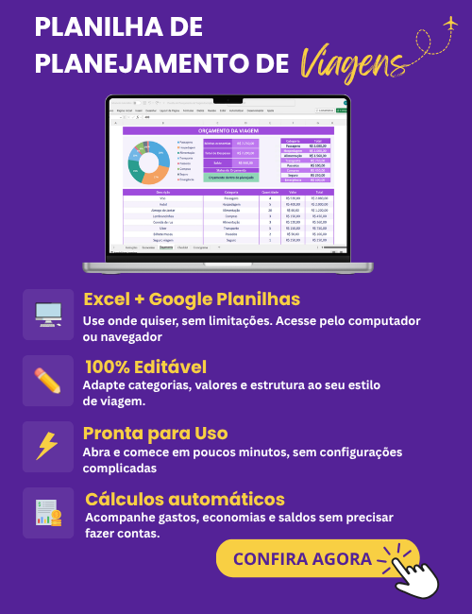
INSTRUÇÕES DE USO

1 | A planilha de checklist de viagem pode ser usada para organizar sua mala, conferir documentos e garantir que nada seja esquecido. Para usá-la é muito simples: ela está organizada por categorias, e em cada categoria há os itens relacionados. Assim que cada item for conferido, basta marcar a caixa ao lado. Note que cada categoria possui uma barra de progresso (%), e essa porcentagem é atualizada automaticamente conforme você marca os itens do checklist.

2 | O modelo pode ser preenchido diretamente no Excel ou impresso para preenchimento manual. Este modelo já está configurado para impressão A4.

3 | Você também pode personalizar a planilha, alterando os itens, fontes, cores conforme a sua necessidade.

4 | A estrutura da planilha não pode ser alterada por questões de direitos autorais, não fornecemos a senha da planilha e não realizamos ajustes na planilha.

5 | Não garantimos a compatibilidade com o Excel para MAC, Excel para celular ou tablet, ou qualquer outro software de Planilhas que não seja o Microsoft Excel para Windows.

6 | Este modelo de checklist é disponibilizado gratuitamente no site do desenvolvedor (exceleasy.com.br). O download deste modelo não lhe garante o direito de comercializá-lo ou compartilhá-los em outro sites. Qualquer violação de direitos autorais será respondida judicialmente.
Desenvolvido por: Excel Easy

Checklist
Checklist de Viagem

 | 33% | 67%
 | 100% | 0%
Documentos |  | Higiene e Beleza
TRUE | RG/CNH | TRUE | Escova de dentes
TRUE | CPF | TRUE | Pasta de dente
TRUE | Cartões | TRUE | Shampoo/Condicionador
FALSE | Passaporte | TRUE | Sabonete
FALSE | Visto | TRUE | Desodorante
FALSE | Comprovantes de Vacinação | TRUE | Protetor solar
FALSE | Seguro viagem | TRUE | Hidratante
FALSE | Passagens | TRUE | Perfume
FALSE | Reservas | TRUE | Maquiagem

 | 25% | 75%
 | 38% | 63%
Roupas |  | Saúde
TRUE | Looks do dia a dia | TRUE | Remédios
TRUE | Roupas íntimas | FALSE | Remédios de uso contínuo
FALSE | Pijama | FALSE | Receita médica (se necessário)
FALSE | Casaco | TRUE | Analgésico
FALSE | Roupa de banho | FALSE | Antialérgico
FALSE | Roupas para sair | TRUE | Álcool em gel
FALSE | Meias | FALSE | Primeiros socorros
FALSE | Calçados | FALSE | Lenços umedecidos

 | 67% | 33%
 | 50% | 50%
Eletrônicos |  | Extras
FALSE | Celular | TRUE | Garrafa de água
TRUE | Carregador | FALSE | Lanches
TRUE | Fone | FALSE | Travesseiro
FALSE | Power bank | TRUE | Cadeado
TRUE | Adaptador | TRUE | Saco para roupas sujas
TRUE | Notebook/Tablet | FALSE | Lenço de papel
 | 43% | 57%
Antes de sair |  | Anotações
TRUE | Desligar eletrônicos
TRUE | Fechar portas
FALSE | Tirar o lixo
FALSE | Verificar gás
TRUE | Avisar alguém
FALSE | Avisar alguém
FALSE | Avisar alguém

Desenvolvido por: Excel Easy

 |  | TRUE

